8.7 Graphique 1
RERS 8.7 Les enseignants du second degré public par académie

[1] Évolution des effectifs des cinq plus grandes académies du second degré public

► Champ : Les cinq plus grandes académies parmi celles de France Métropolitaine + DROM au regard de leurs effectifs, agents ayant une mission d'enseignement dans le second degré public, rémunérés par l’Éducation nationale et en activité au 30 novembre.
MENJS-MESRI-DEPP, Panel des personnels issu de BSA, novembre 2019. |  |  |  |  |  |  | © DEPP

 |  | Bordeaux | Grenoble | Lille | Créteil | Versailles
 | 2009 | 17,685 | 18,232 | 25,998 | 28,775 | 34,008
 | 2010 | 17,460 | 18,058 | 25,345 | 28,581 | 33,791
 | 2011 | 18,233 | 18,839 | 25,065 | 28,149 | 33,375
 | 2012 | 18,016 | 18,208 | 24,599 | 27,776 | 32,937
 | 2013 | 18,493 | 18,532 | 24,733 | 28,422 | 33,354
 | 2014 | 18,484 | 18,689 | 24,618 | 28,742 | 33,686
 | 2015 | 18,459 | 18,832 | 24,756 | 28,582 | 33,674
 | 2016 | 18,686 | 19,073 | 25,042 | 29,128 | 34,114
 | 2017 | 18,979 | 19,283 | 25,144 | 29,639 | 34,755
 | 2018 | 19,108 | 19,317 | 24,975 | 30,077 | 35,114
 | 2019 | 19,073 | 19,184 | 24,733 | 29,760 | 34,728

8.7 Carte 3 et Carte 4
RERS 8.7 Les enseignants du second degré public par académie

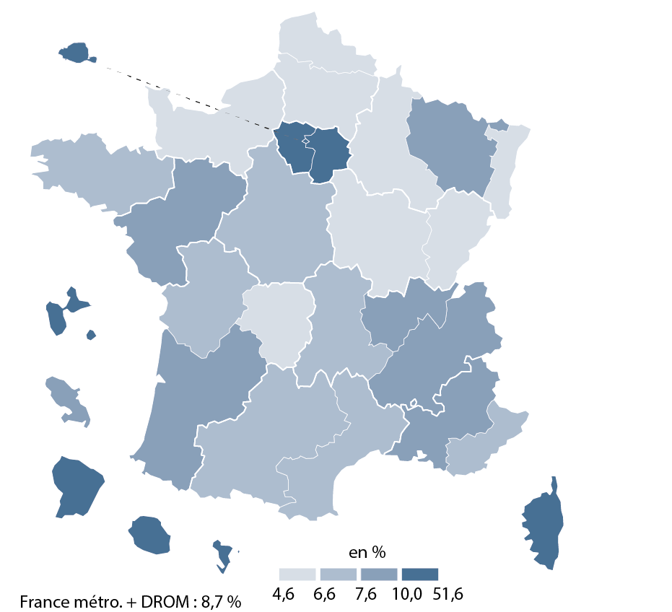
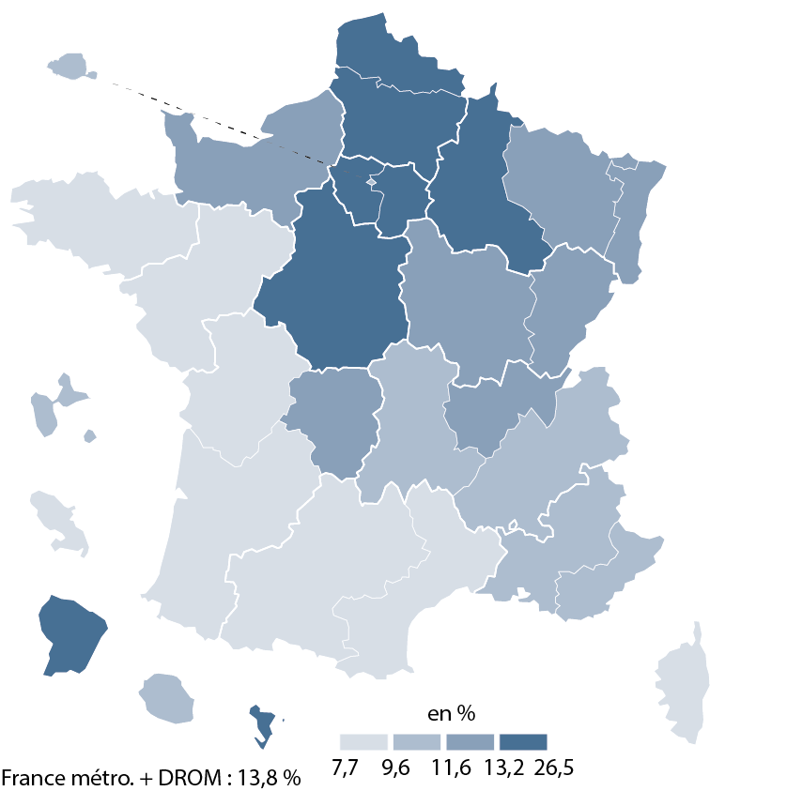
CODE | ACADEMIES | Part des enseignants titulaires ayant moins de 5 ans d'ancienneté | Part des non-titulaires | [3] Part des non-titulaires parmi les enseignants du second degré public en 2019-2020 | [4] Part des enseignants titulaires du second degré public ayant moins de 5 ans d'ancienneté en 2019-2020
A02 | AIX-MARSEILLE | 11.6 | 7.7
A20 | AMIENS | 20.7 | 4.6
A03 | BESANCON | 12.2 | 5.6
A04 | BORDEAUX | 7.9 | 9.0
A06 | CLERMONT-FERRAND | 9.7 | 7.6
A27 | CORSE | 8.8 | 13.3
A24 | CRETEIL | 26.5 | 12.6
A07 | DIJON | 12.7 | 6.5
A08 | GRENOBLE | 11.2 | 8.0
A32 | GUADELOUPE | 10.8 | 12.1
A33 | GUYANE | 20.9 | 28.7
A09 | LILLE | 15.0 | 6.4
A22 | LIMOGES | 11.6 | 6.0
A10 | LYON | 12.2 | 8.7
A31 | MARTINIQUE | 8.4 | 9.5
A43 | MAYOTTE | 13.4 | 51.6
A11 | MONTPELLIER | 9.0 | 6.9
A12 | NANCY-METZ | 12.2 | 7.7
A17 | NANTES | 9.3 | 9.0
A23 | NICE | 10.0 | 7.5
A70 | NORMANDIE | 11.8 | 4.9
A18 | ORLEANS-TOURS | 16.0 | 7.0
A01 | PARIS | 10.5 | 10.9
A13 | POITIERS | 9.5 | 7.2
A19 | REIMS | 15.2 | 6.0
A14 | RENNES | 7.7 | 7.6
A28 | REUNION | 9.8 | 10.1
A15 | STRASBOURG | 12.8 | 6.0
A16 | TOULOUSE | 9.1 | 7.4
A25 | VERSAILLES | 23.4 | 10.6

France métropolitaine + DROM |  | 13.8 | 8.7

► Champ : France métropolitaine + DROM, agents ayant une mission d'enseignement dans le second degré public, rémunérés par l’Éducation nationale et en activité au 30 novembre 2019. |  |  |  |  |  | © DEPP
MENJS-MESRI-DEPP, Panel des personnels issu de BSA, novembre 2019. |  |  |  | ► Champ : France métropolitaine + DROM, agents ayant une mission d'enseignement dans le second degré public, rémunérés par l’Éducation nationale et en activité au 30 novembre 2019. | ► Champ : France métropolitaine + DROM, agents ayant une mission d'enseignement dans le second degré public, rémunérés par l’Éducation nationale et en activité au 30 novembre 2019.
 |  |  |  | MENJS-MESRI-DEPP, Panel des personnels issu de BSA, novembre 2019. | MENJS-MESRI-DEPP, Panel des personnels issu de BSA, novembre 2019.

